エンティティ一覧E-R図
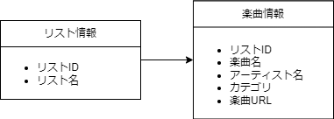
データベース設計書
システム名 |  | プレイリストシステム |  | 作成者 | 羽田野佳帆
工程名 |  | システム設計 |  | 作成日付 | 2024-01-10
ドキュメント名 |  | プレイリストシステム データモデル設計書 |  | バージョン | v1.0
E-R図ID |  | ER001 |  | 更新者
概要 |  | ○○システムにおけるデータモデルを示す |  | 更新日付

エンティティ一覧
No. | 論理エンティティ名 | 物理エンティティ名 | エンティティ種別 | 定義
1 | リスト情報 | list | マスター | プレイリストに関する情報
2 | 楽曲情報 | music | マスター | 楽曲の詳細情報

E-Rモデル図

